信用交易
融资融券市场交易数据统计(2023-08-17)

标的证券 | 融资融券余额（亿元） | 融资余额（亿元） | 融券余额（亿元） | 融资买入额（亿元） | 融资融券规模变化（亿元） | 融资余额增幅(‰) | 融券余额增幅(%)
统计数据 | 15,793.88 | 14,887.07 | 904.71 | 506.38 | 29.41 | 0.73 | 2.09
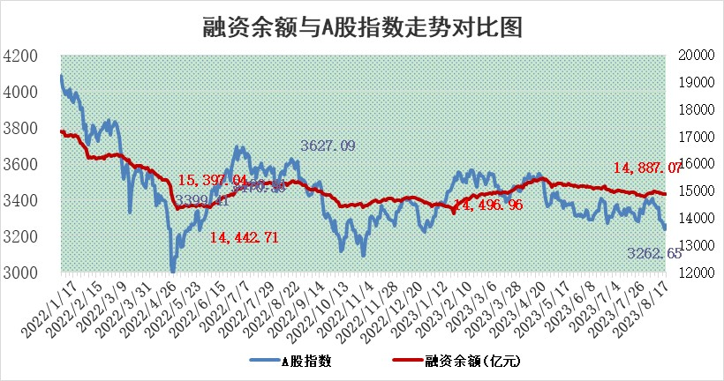

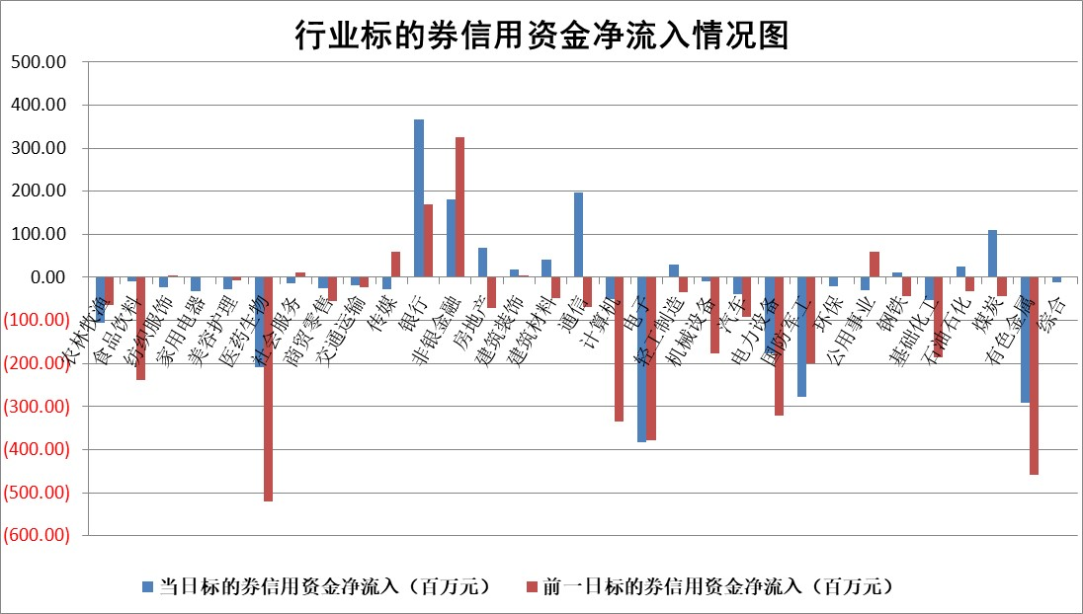

 |  |  |  |  |  |  |  | 2

标的基金代码 | 标的基金简称 | 融资余额/市值(%) | 融资余额增幅(%) | 融资买入额/成交金额(%) | （融资余额净增额-融券余额净增额）/市值(‱) | 融券余额降幅(%) | ABS[（融资余额净增额-融券余额净增额）/市值净增额-1](%)
159902 | 华夏中小板ETF | 0.00 | 0.00 | 0.00 | 0.00 | 0.00 | 100.00
159915 | 易方达创业板ETF | 2.71 | 7.31 | 41669.18 | 17.58 | -19.09 | 69.33
159919 | 嘉实沪深300ETF | 3.84 | 0.22 | 2.25 | 0.59 | -8.81 | 97.66
159920 | 华夏恒生ETF | 68.33 | 0.00 | 7.70 | -0.12 | -0.64 | 100.19
159922 | 嘉实中证500ETF | 0.77 | 6.14 | 784.38 | 3.41 | -0.61 | 93.88
159925 | 南方沪深300ETF | 0.03 | -4.59 | 0.01 | -0.15 | 0.00 | 100.42
159928 | 消费ETF | 1.11 | -0.14 | 1.70 | -0.44 | -2.39 | 100.26
159934 | 易方达黄金ETF | 309.64 | 0.57 | 37.58 | 175.07 | 0.00 | 2655.44
159939 | 全指信息技术ETF | 0.63 | 2.79 | 13.15 | 2.61 | 11.34 | 95.22
159940 | 全指金融地产ETF | 0.09 | 9.84 | 0.02 | 0.81 | 0.00 | 101.32
159995 | 半导体芯片ETF | 2.89 | -0.22 | 94.26 | -1.81 | -11.10 | 102.48
159997 | 天弘中证电子ETF | 1.47 | 0.63 | 2.18 | 0.84 | -0.59 | 98.71
159998 | 天弘中证计算机主题ETF | 0.54 | -43.76 | 0.10 | -41.87 | -0.44 | 195.26
510050 | 华夏上证50ETF | 8.88 | -0.71 | 251.77 | -6.65 | -4.01 | 106.37
510180 | 华安上证180ETF | 0.47 | 0.22 | 2.98 | 0.25 | 24.54 | 99.54
510880 | 华泰柏瑞红利ETF | 0.36 | 2.75 | 1.38 | 0.84 | -5.80 | 96.38
510900 | 易方达恒生H股ETF | 92.83 | -0.10 | 3.80 | -9.55 | 0.00 | 108.75
511010 | 5年期国债ETF | 9.27 | -0.06 | 9.09 | -0.54 | 0.00 | 83.04
511380 | 可转债及可交换债券ETF | 6.56 | 1.24 | 1.28 | 8.05 | 0.00 | 96.45
512000 | 全指证券ETF | 6.17 | 1.37 | 33.26 | 7.09 | -2.27 | 57.90
512010 | 沪深300医药卫生ETF | 4.61 | -0.45 | 70.09 | -2.41 | -2.38 | 102.74
512070 | 沪深300非银ETF | 2.02 | 0.99 | 98.04 | 1.79 | -1.50 | 108.47
512400 | 南方中证申万有色金属ETF | 1.22 | -1.16 | 0.44 | -1.70 | -1.26 | 102.52
512580 | 广发中证环保产业ETF | 1.14 | 2.76 | 0.09 | 3.06 | 0.00 | 100.00
512660 | 国泰中证军工ETF | 3.37 | -0.90 | 12.18 | 0.19 | 9.14 | 99.86
512800 | 华宝中证银行ETF | 15.67 | 0.42 | 1.45 | 9.82 | 5.92 | 113.16
512980 | 广发中证传媒ETF | 0.83 | -2.12 | 94.71 | -2.51 | -4.53 | 102.84
515030 | 华夏中证新能源汽车ETF | 2.10 | -0.51 | 28.91 | -1.53 | -1.12 | 111.87
515050 | 华夏中证5G通信主题ETF | 1.22 | 1.62 | 6.54 | 1.58 | -5.59 | 97.46
515070 | 华夏中证人工智能ETF | 2.89 | 3.05 | 3.30 | 8.55 | 0.00 | 88.79
标的股票比较指标 |  | 融资余额/流通A股市值(%) | 融资余额增幅(%) | 融资买入额/成交金额(%) | （融资余额净增额-融券余额净增额）/流通A股市值(‱) | 融券余额降幅(%) | ABS[（融资余额净增额-融券余额净增额）/流通A股市值净增额-1](%)
前十名标的个股 |  | 蓝光发展 | 哈焊华通 | 金开新能 | 哈焊华通 | 力合微 | 太阳电缆
 |  | 仁东控股 | 联合化学 | 民生银行 | 联合化学 | 金龙汽车 | 菲沃泰
 |  | 首药控股 | 东鹏饮料 | 南山智尚 | 中控技术 | 赛科希德 | 苏文电能
 |  | 莱茵生物 | 慧博云通 | 太阳电缆 | 凯淳股份 | 楚天高速 | 福瑞股份
 |  | 大立科技 | 易瑞生物 | 包钢股份 | 通业科技 | 宝胜股份 | 成大生物
 |  | 万得凯 | 凯淳股份 | 中国能建 | 南凌科技 | 天成自控 | 雅克科技
 |  | 数码视讯 | 太阳电缆 | 星湖科技 | 南山智尚 | 普蕊斯 | 清水源
 |  | 全柴动力 | 襄阳轴承 | 大地熊 | 太阳电缆 | 万泽股份 | 鸿博股份
 |  | 钜泉科技 | 通业科技 | 东方时尚 | 易瑞生物 | 宇邦新材 | 巨星农牧
 |  | 晨鸣纸业 | 华是科技 | 无锡银行 | 圣诺生物 | 轻纺城 | 派能科技
后十名标的个股 |  | 天沃科技 | 苏文电能 | 天沃科技 | 卓创资讯 | 渝三峡A | 东方日升
 |  | 金圆股份 | 达嘉维康 | 金圆股份 | 信德新材 | 美克家居 | 英诺特
 |  | 哈工智能 | 粤万年青 | 哈工智能 | 苏文电能 | 克来机电 | 卓创资讯
 |  | 正邦科技 | 卓创资讯 | 正邦科技 | 达嘉维康 | 龙头股份 | 豫光金铅
 |  | 美好置业 | 五洲医疗 | 美好置业 | 五洲医疗 | 东方创业 | 达嘉维康
 |  | 宋都股份 | 信德新材 | 宋都股份 | 盛美上海 | 华融化学 | 盟科药业
 |  | 中天金融 | 远信工业 | 中天金融 | 远信工业 | 海峡创新 | 凤凰光学 | ;
 |  | 华铁股份 | 国药一致 | 华铁股份 | 粤万年青 | 统联精密 | 中控技术
 |  | 阳光城 | 新柴股份 | 阳光城 | 恩威医药 | 中际联合 | 大北农
 |  | 紫鑫药业 | 三维天地 | 紫鑫药业 | 国缆检测 | 榕基软件 | 诺禾致源
说明：1.以上普通交易数据和信用交易数据皆以交易日收盘后数据为基准；2.上述标的证券总数据只计算标的证券市场总数据，不包括从标的证券中调出去标的证券数据，所以与交易所公布的总值略有不同； 3.上述行业采用申万一级行业分类；4.以上标的基金和标的个股中比较的6个指标值中：前5个（从左至右）为正向指标，值越大排名越靠前；第6个为逆向指标，值越小，排名越靠前；5.第6个指标中ABS[]表示求绝对值，其主要用于考量信用资金相对净流入对股价相对净变化的贡献程度；6.数据来源：wind，交易所。

 | 证券代码 | 新增融资余额 | 融资买入额 | 融资买入增幅前10
远大智能 | 002689 | 28175353 | 42268582 | 199%
亚太股份 | 002284 | 21555247 | 34242865 | 82%
赛诺医疗 | 688108 | 72122899 | 101076547 | 78%
湖南发展 | 000722 | 66023557 | 137112987 | 75%
柘中股份 | 002346 | 14584119 | 36845980 | 58%
国城矿业 | 000688 | 24683149 | 48240585 | 54%
兆新股份 | 002256 | 1985058 | 4066269 | 52%
凯美特气 | 002549 | 33806472 | 61340055 | 52%
华昌达 | 300278 | 13474542 | 19303225 | 48%
新华联 | 000620 | 27311937 | 39201759 | 43%

 | 证券代码 | 新增融资余额 | 融资买入额 | 融资买入增幅前10
兔宝宝 | 002043 | 73310337 | 89923983 | 334%
捷昌驱动 | 603583 | 26026415 | 31686727 | 262%
湘财股份 | 600095 | 94196837 | 132280449 | 252%
中谷物流 | 603565 | 49103883 | 60098371 | 234%
中青宝 | 300052 | 24215352 | 31377809 | 98%
顾家家居 | 603816 | 138518545 | 188424210 | 78%
喜临门 | 603008 | 31503289 | 48351944 | 77%
财信发展 | 000838 | 10831830 | 17666790 | 74%
苏州银行 | 002966 | 10578096 | 19143736 | 72%
金诚信 | 603979 | 23858538 | 36098133 | 60%

